Indicador
 | LIQUIDEZ TOTAL (M2)

 | En millones de dólares al final del período
 | 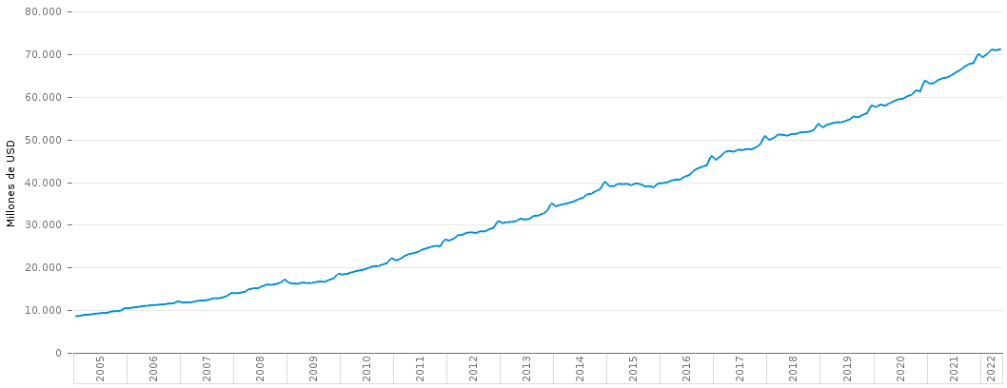
r | Año | Mes | Liquidez Total M2
209 | 2005 | Enero | 8578.808429
208 | 2005 | Febrero | 8670.378553
207 | 2005 | Marzo | 8905.947642
206 | 2005 | Abril | 8943.797547
205 | 2005 | Mayo | 9107.509088
204 | 2005 | Junio | 9227.008635
203 | 2005 | Julio | 9337.545126
202 | 2005 | Agosto | 9345.712986
201 | 2005 | Septiembre | 9689.822424
200 | 2005 | Octubre | 9754.803255
199 | 2005 | Noviembre | 9859.796906
198 | 2005 | Diciembre | 10451.39927
197 | 2006 | Enero | 10427.908265
196 | 2006 | Febrero | 10648.57086
195 | 2006 | Marzo | 10756.253025
194 | 2006 | Abril | 10939.669642
193 | 2006 | Mayo | 11025.911547
192 | 2006 | Junio | 11164.139642
191 | 2006 | Julio | 11212.629642
190 | 2006 | Agosto | 11297.708642
189 | 2006 | Septiembre | 11393.01699
188 | 2006 | Octubre | 11543.455728
187 | 2006 | Noviembre | 11599.129336
186 | 2006 | Diciembre | 12083.544941
185 | 2007 | Enero | 11792.393069
184 | 2007 | Febrero | 11804.711635
183 | 2007 | Marzo | 11863.635642
182 | 2007 | Abril | 12101.594337
181 | 2007 | Mayo | 12245.045642
180 | 2007 | Junio | 12272.485642
179 | 2007 | Julio | 12449.568642
178 | 2007 | Agosto | 12793.718642
177 | 2007 | Septiembre | 12776.004642
176 | 2007 | Octubre | 12977.018858
175 | 2007 | Noviembre | 13310.904648
174 | 2007 | Diciembre | 14013.273231
173 | 2008 | Enero | 13957.573798
172 | 2008 | Febrero | 14079.179632
171 | 2008 | Marzo | 14302.12835
170 | 2008 | Abril | 14898.409542
169 | 2008 | Mayo | 15117.382043
168 | 2008 | Junio | 15155.48233
167 | 2008 | Julio | 15614.137939
166 | 2008 | Agosto | 15996.34076
165 | 2008 | Septiembre | 15931.439157
164 | 2008 | Octubre | 16090.404606
163 | 2008 | Noviembre | 16407.304016
162 | 2008 | Diciembre | 17177.261217
161 | 2009 | Enero | 16392.708106
160 | 2009 | Febrero | 16242.311735
159 | 2009 | Marzo | 16167.164232
158 | 2009 | Abril | 16457.59692
157 | 2009 | Mayo | 16351.729127
156 | 2009 | Junio | 16361.675088
155 | 2009 | Julio | 16583.018415
154 | 2009 | Agosto | 16742.953384
153 | 2009 | Septiembre | 16616.223032
152 | 2009 | Octubre | 17080.675687
151 | 2009 | Noviembre | 17448.218887
150 | 2009 | Diciembre | 18588.458915
149 | 2010 | Enero | 18358.326435
148 | 2010 | Febrero | 18494.961152
147 | 2010 | Marzo | 18830.612183
146 | 2010 | Abril | 19120.182008
145 | 2010 | Mayo | 19344.192726
144 | 2010 | Junio | 19564.234319
143 | 2010 | Julio | 19956.812873
142 | 2010 | Agosto | 20301.210658
141 | 2010 | Septiembre | 20344.658371
140 | 2010 | Octubre | 20666.248132
139 | 2010 | Noviembre | 21000.16134
138 | 2010 | Diciembre | 22189.366858
137 | 2011 | Enero | 21678.809472
136 | 2011 | Febrero | 21980.93293
135 | 2011 | Marzo | 22726.740111
134 | 2011 | Abril | 23144.85751
133 | 2011 | Mayo | 23331.303537
132 | 2011 | Junio | 23706.246793
131 | 2011 | Julio | 24207.51785
130 | 2011 | Agosto | 24508.028043
129 | 2011 | Septiembre | 24848.701038
128 | 2011 | Octubre | 25073.749611
127 | 2011 | Noviembre | 24958.632395
126 | 2011 | Diciembre | 26556.97729
125 | 2012 | Enero | 26328.465531
124 | 2012 | Febrero | 26732.044576
123 | 2012 | Marzo | 27546.837887
122 | 2012 | Abril | 27672.537948
121 | 2012 | Mayo | 28159.283122
120 | 2012 | Junio | 28220.226954
119 | 2012 | Julio | 28104.308527
118 | 2012 | Agosto | 28456.482354
117 | 2012 | Septiembre | 28442.828492
116 | 2012 | Octubre | 28943.074697
115 | 2012 | Noviembre | 29297.980575
114 | 2012 | Diciembre | 30905.504746
113 | 2013 | Enero | 30426.455012
112 | 2013 | Febrero | 30612.97306
111 | 2013 | Marzo | 30671.256092
110 | 2013 | Abril | 30858.29534
109 | 2013 | Mayo | 31427.8501
108 | 2013 | Junio | 31238.143854
107 | 2013 | Julio | 31376.85815
106 | 2013 | Agosto | 32055.441182
105 | 2013 | Septiembre | 32164.900627
104 | 2013 | Octubre | 32603.955649
103 | 2013 | Noviembre | 33134.917684
102 | 2013 | Diciembre | 35051.136196
101 | 2014 | Enero | 34370.579066
100 | 2014 | Febrero | 34667.395327
99 | 2014 | Marzo | 34878.803411
98 | 2014 | Abril | 35136.921893
97 | 2014 | Mayo | 35463.568534
96 | 2014 | Junio | 35951.884304
95 | 2014 | Julio | 36327.666704
94 | 2014 | Agosto | 37109.058121
93 | 2014 | Septiembre | 37318.662347
92 | 2014 | Octubre | 37889.250381
91 | 2014 | Noviembre | 38362.173717
90 | 2014 | Diciembre | 40104.367027
89 | 2015 | Enero | 39113.998008
88 | 2015 | Febrero | 39058.055359
87 | 2015 | Marzo | 39560.879416
86 | 2015 | Abril | 39549.086051
85 | 2015 | Mayo | 39566.676736
84 | 2015 | Junio | 39315.737737
83 | 2015 | Julio | 39721.855381
82 | 2015 | Agosto | 39540.614576
81 | 2015 | Septiembre | 39004.3676
80 | 2015 | Octubre | 39053.254582
79 | 2015 | Noviembre | 38842.177133
78 | 2015 | Diciembre | 39650.603119
77 | 2016 | Enero | 39773.986864
76 | 2016 | Febrero | 39941.031121
75 | 2016 | Marzo | 40394.845274
74 | 2016 | Abril | 40546.65337
73 | 2016 | Mayo | 40646.726175
72 | 2016 | Junio | 41331.58834
71 | 2016 | Julio | 41624.460799
70 | 2016 | Agosto | 42704.329662
69 | 2016 | Septiembre | 43257.449335
68 | 2016 | Octubre | 43617.730929
67 | 2016 | Noviembre | 44001.391998
66 | 2016 | Diciembre | 46188.270895
65 | 2017 | Enero | 45257.476023
64 | 2017 | Febrero | 45980.083038
63 | 2017 | Marzo | 47075.931801
62 | 2017 | Abril | 47310.788135
61 | 2017 | Mayo | 47129.411416
60 | 2017 | Junio | 47586.688335
59 | 2017 | Julio | 47499.923501
58 | 2017 | Agosto | 47775.108506
57 | 2017 | Septiembre | 47658.544783
56 | 2017 | Octubre | 48166.548643
55 | 2017 | Noviembre | 48835.514138
54 | 2017 | Diciembre | 50790.781715
53 | 2018 | Enero | 49914.379211
52 | 2018 | Febrero | 50338.667391
51 | 2018 | Marzo | 51152.900895
50 | 2018 | Abril | 51100.734137
49 | 2018 | Mayo | 50897.409014
48 | 2018 | Junio | 51259.86286
47 | 2018 | Julio | 51299.670972
46 | 2018 | Agosto | 51663.340508
45 | 2018 | Septiembre | 51720.470029
44 | 2018 | Octubre | 51826.374662
43 | 2018 | Noviembre | 52167.683978
42 | 2018 | Diciembre | 53664.742392
41 | 2019 | Enero | 52873.403551
40 | 2019 | Febrero | 53416.422931
39 | 2019 | Marzo | 53747.056431
38 | 2019 | Abril | 54011.822958
37 | 2019 | Mayo | 54009.151376
36 | 2019 | Junio | 54271.28817
35 | 2019 | Julio | 54680.116671
34 | 2019 | Agosto | 55371.985854
33 | 2019 | Septiembre | 55160.342026
32 | 2019 | Octubre | 55772.318733
31 | 2019 | Noviembre | 56147.249601
30 | 2019 | Diciembre | 57967.690652
29 | 2020 | Enero | 57594.497697
28 | 2020 | Febrero | 58187.407665
27 | 2020 | Marzo | 57896.897791
26 | 2020 | Abril | 58463.932233
25 | 2020 | Mayo | 58949.960953
24 | 2020 | Junio | 59394.000169
23 | 2020 | Julio | 59501.881543
22 | 2020 | Agosto | 60086.984937
21 | 2020 | Septiembre | 60492.977632
20 | 2020 | Octubre | 61464.413209
19 | 2020 | Noviembre | 61318.073236
18 | 2020 | Diciembre | 63821.316309
17 | 2021 | Enero | 63141.974069
16 | 2021 | Febrero | 63199.846656
15 | 2021 | Marzo | 63928.880716
14 | 2021 | Abril | 64332.159771
13 | 2021 | Mayo | 64513.986958
12 | 2021 | Junio | 65050.551395
11 | 2021 | Julio | 65724.751814
10 | 2021 | Agosto | 66318.481206
9 | 2021 | Septiembre | 67114.034607
8 | 2021 | Octubre | 67692.765582
7 | 2021 | Noviembre | 67919.466538
6 | 2021 | Diciembre | 70075.387541
5 | 2022 | Enero | 69239.447415
4 | 2022 | Febrero | 70046.44883
3 | 2022 | Marzo | 71033.329567
2 | 2022 | Abril | 70908.394835
1 | 2022 | Mayo | 71141.7938

 | Fuente: | Banco Central del Ecuador

